상품제안서
따뜻한담요텀블러세트-A체크 | 상품코드: S43507

 |  |  |  |  |  |  | 02-713-8555 | www.synergygift.co.kr
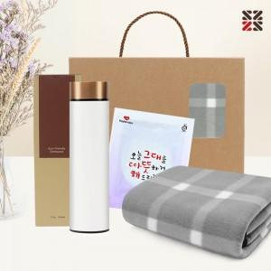

【상세/제작정보】 | <p><span style="font-size: 12pt;">●텀블러,핫팩 인쇄불가,색상랜덤출고</span>&nbsp;</p>

【인쇄/포장옵션】 | 케이스실크1도 / 포장불가능

【공급단가】 | 수량 | 50~ | 100~ | 500~ | 1,000~ | 3,000~
*VAT별도 | 단가 | 12,000원 | 11,700원 | 11,000원 | 10,800원 | 10,600원

【상품 URL】 | https://www.synergygift.co.kr:443/src/goods_detail.php?gdno=43507

